상품제안서
무지 11색 3단우산 | 상품코드: F03942

 |  |  |  |  |  |  | 02-412-0044 | www.easy1.co.kr
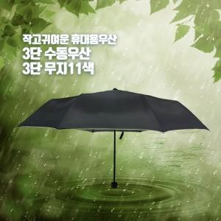

【상세/제작정보】 | 원단에 실크인쇄시 + 400원 추가 우산 색상 지정불가합니다.

【인쇄/포장옵션】 | 실크 / OPP(비닐)

【공급단가】 | 수량 | 300~ | 1,000~ | 2,000~ | 3,000~ | 5,000~
*VAT별도 | 단가 | 3,920원 | 3,780원 | 3,640원 | 3,500원 | 3,360원

【상품 URL】 | https://easy1.co.kr:443/src/goods_detail.php?gdno=3942

